Evidências
Imagem 01 |  | Imagem 2
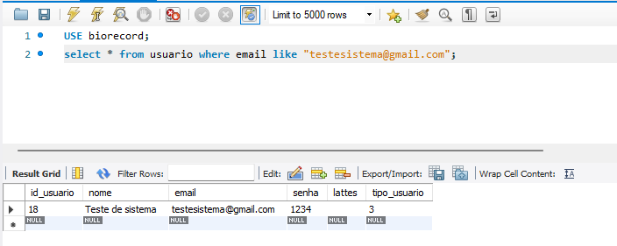
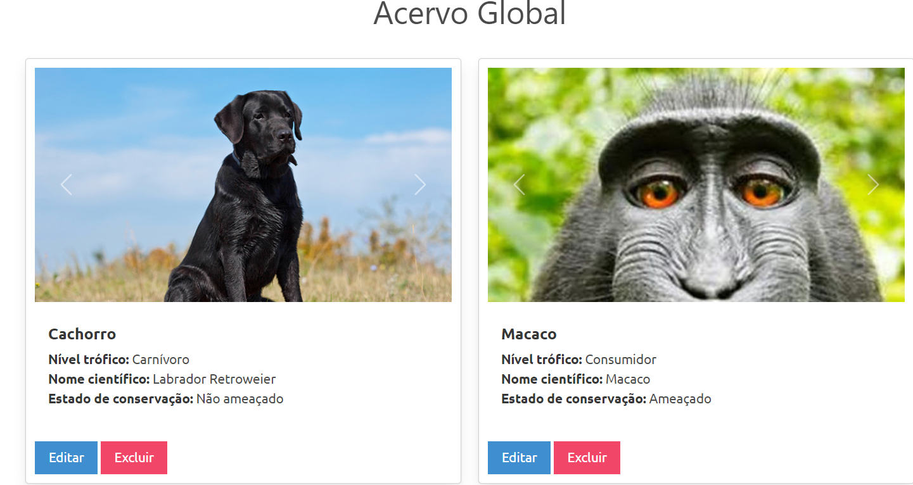

 | Caso de teste n º: 14

Imagem 3 |  | Imagem 4
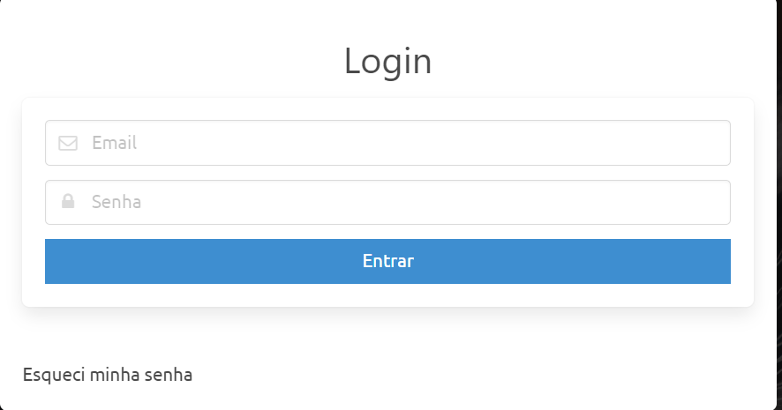
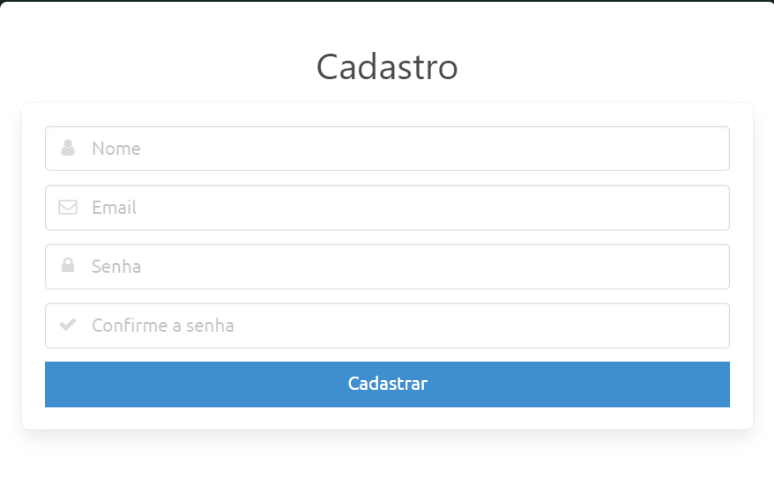
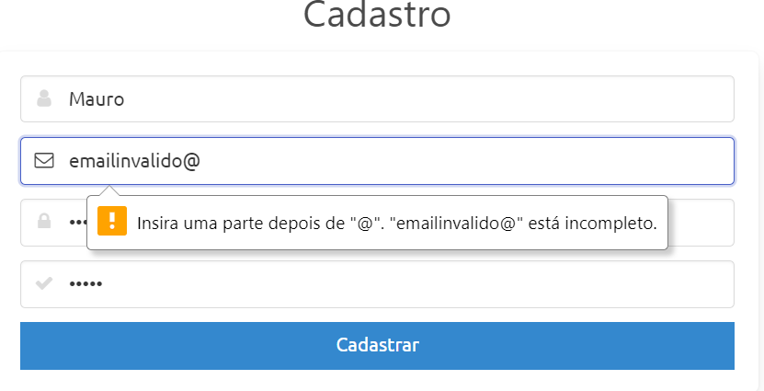

Imagem 5 |  | Imagem 6

Imagem 7 |  | Imagem 8

Imagem 9 |  | Imagem 10

Imagem 11 |  | Imagem 12
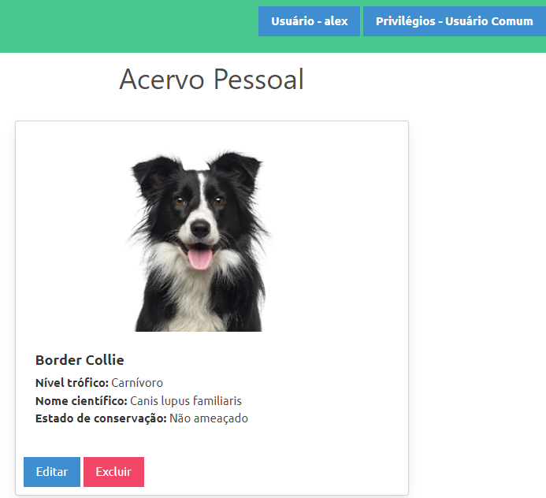

Imagem 13
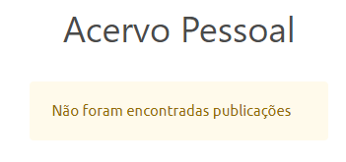

Imagem 14

Imagem 15 |  |  | Imagem 16
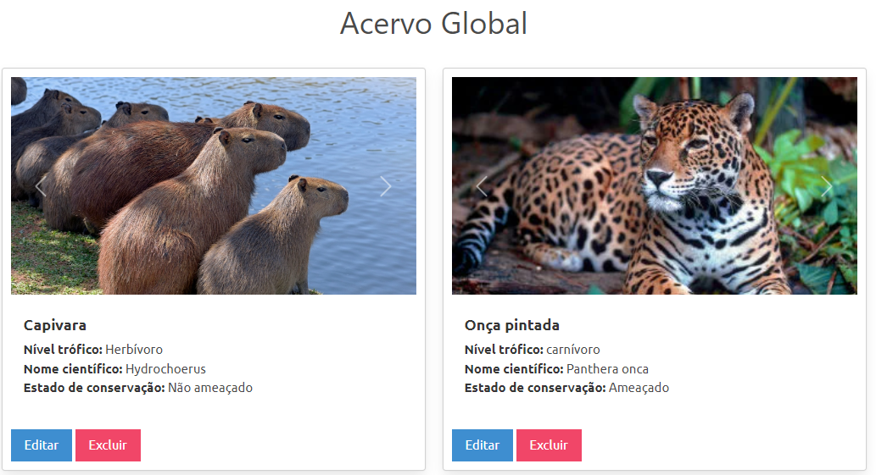

 |  |  |  | Img 6

Imagem 17

Imagem 18
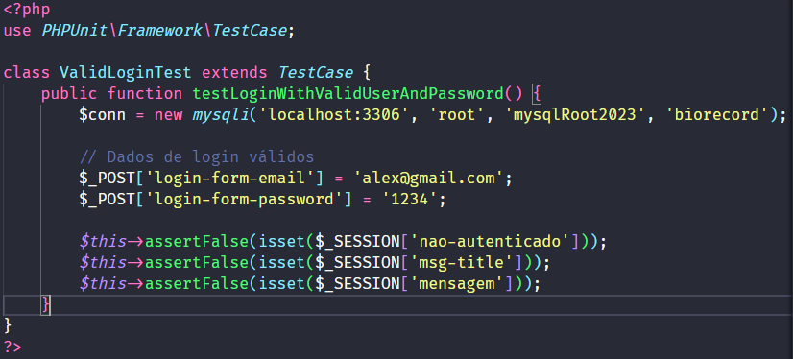
 |  |  | Imagem 19

 |  |  | Imagem 20

